Latihan
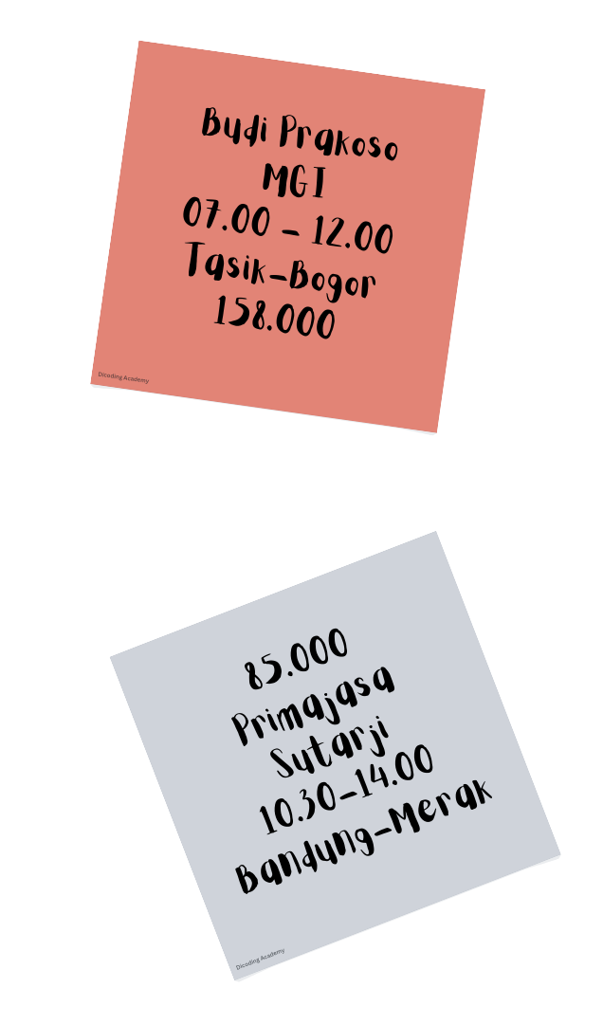
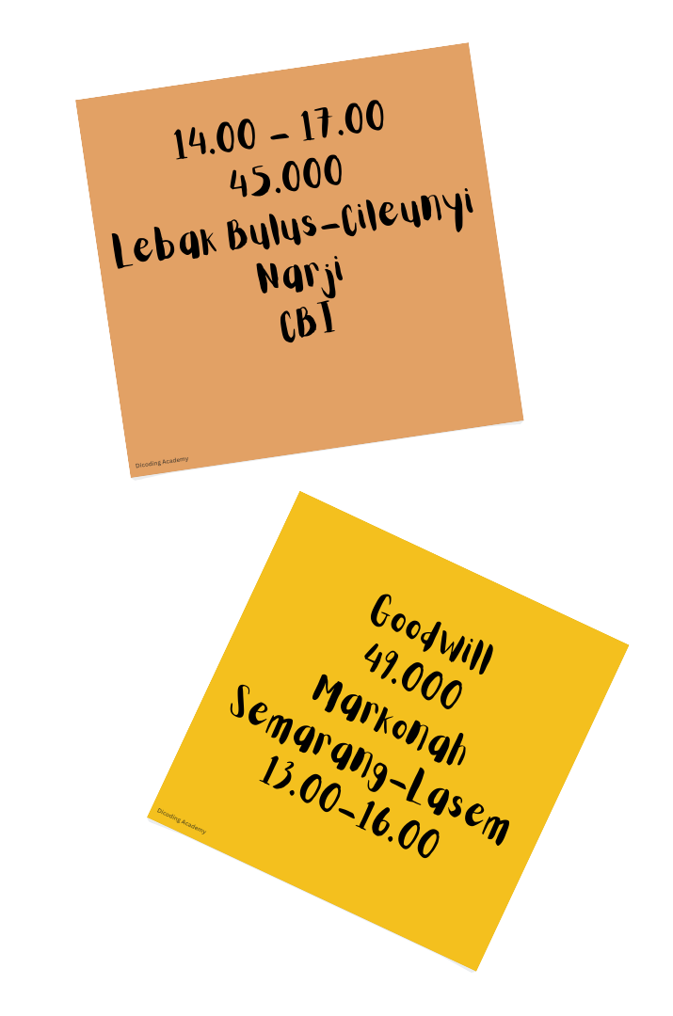


Lengkapi tabel berikut dengan kategori-kategori yang terdapat pada sticky notes. Jangan sampai tertukar, ya! Apabila Anda ingin melihat jawaban yang benar, Anda dapat mengaksesnya pada lampiran yang terdapat di kelas. Good Luck!

Nama Bis | Tujuan | Jadwal | Harga | Nama Supir
Goodwill
 |  |  |  | Ari
 |  | 10:30-14:00
 | Tasik-Bogor

Jawaban


Bagaimana? Apakah jawaban Anda benar semua?

Nama Bis | Tujuan | Jadwal | Harga | Nama Supir
Goodwill | Semarang-Lasem | 13.00-16.00 | 49000 | Roni
CBI | Lebak Bulus-Cileunyi | 14.00-17.00 | 45000 | Ari
Primajasa | Bandung-Merak | 10.30-14.00 | 85000 | Heri
MGI | Tasik-Bogor | 07.00-12.00 | 158000 | Budi Prakoso

